상품제안서
오밸류 프리미엄 베이직 이중진공 텀블러 500ml | 상품코드: S38207

 |  |  |  |  |  |  | 02-713-8555 | www.synergygift.co.kr
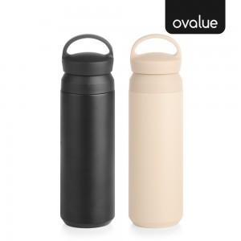

【상세/제작정보】

【인쇄/포장옵션】 | 레이저, 양면 레이저 / 포장지포장

【공급단가】 | 수량 | 50~ | 100~ | 300~ | 1,000~ | 5,000~
*VAT별도 | 단가 | 6,200원 | 6,000원 | 5,700원 | 5,450원 | 5,250원

【상품 URL】 | https://www.synergygift.co.kr:443/src/goods_detail.php?gdno=38207

